ASISTENCIA TEAMS CONC3 ECOOPSOS
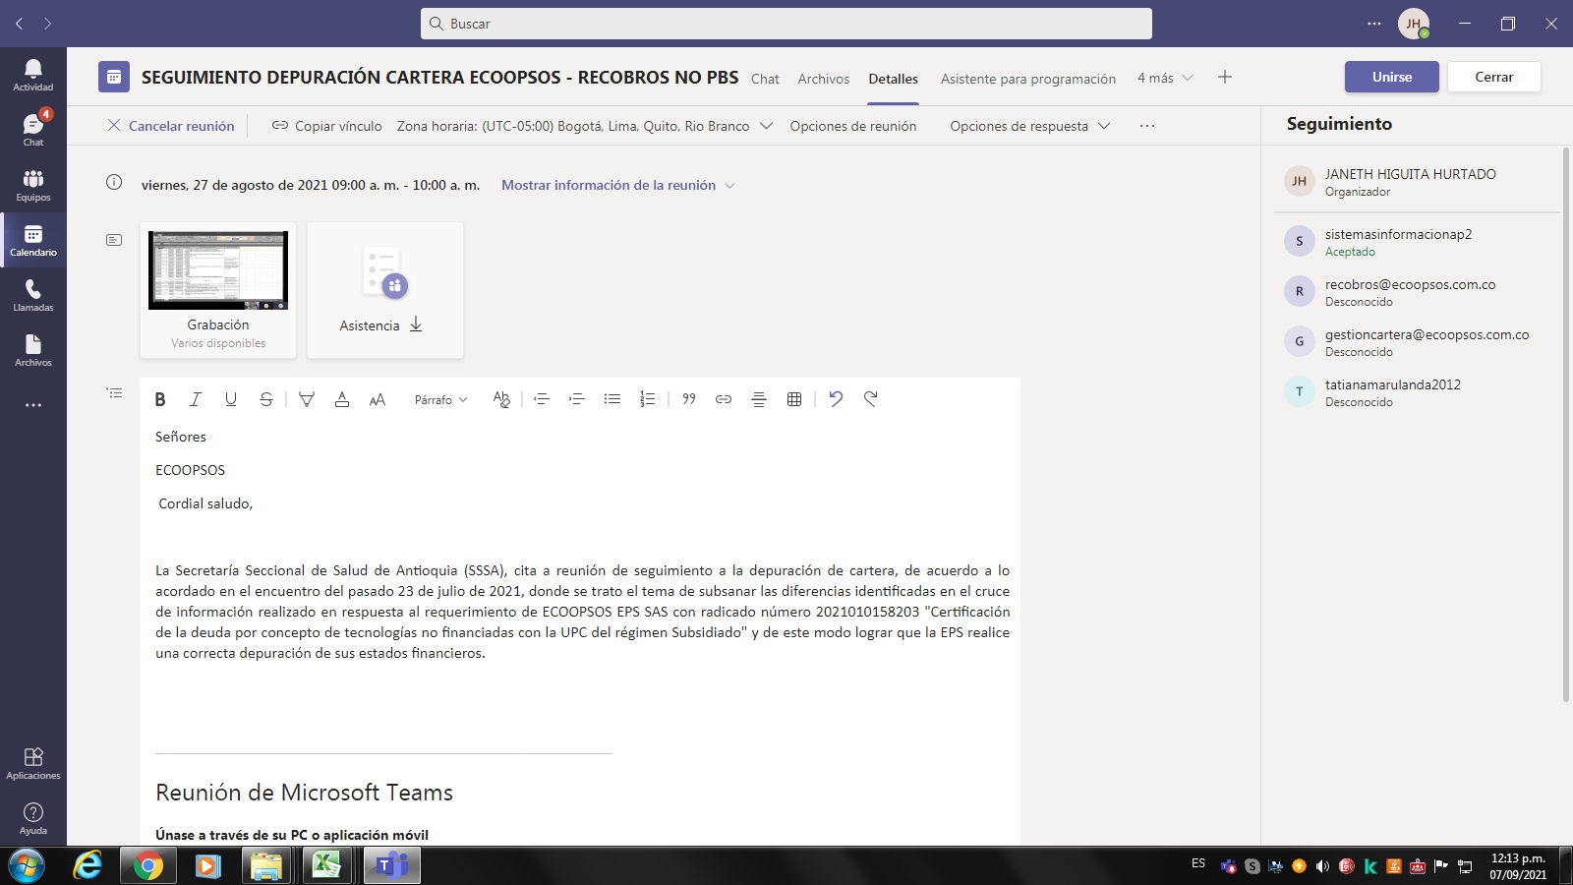
Resumen de la reunión
Número total de participantes | 3
Título de la reunión | SEGUIMIENTO DEPURACIÓN CARTERA ECOOPSOS - RECOBROS NO PBS
Hora de inicio de la reunión | 8/27/21
Hora de finalización de la reunión | 8/27/21
Id. de depuración | 760c1612-2fd0-44a1-b957-ddf842b2bd54

Nombre completo | Hora de Unión | Hora de salida | Duración | userPrincipalName | Rol
JANETH HIGUITA HURTADO | 8/27/21 | 8/27/21 | 2 h 59 min | JHIGUITAH@ANTIOQUIA.GOV.CO | Organizador
Gestion Cartera | 8/27/21 | 8/27/21 | 1 min 22 s | gestioncartera@ecoopsos.com.co | Moderador
Gestion Cartera | 8/27/21 | 8/27/21 | 46 min 20 s | gestioncartera@ecoopsos.com.co | Moderador
Tatiana Monsalve Marulanda (Invitado) | 8/27/21 | 8/27/21 | 48 min 31 s |  | Moderador

